商品登録書
【商 品 登 録 書】

 | 区分 |  |  | 1 |  | 新規 |  |  |  |  |  |  |  |  |  |  |  |  |  |  |  |  | 提出者 |  |  | 松本 光 |  |  |  |  | 提出日 |  |  | 2016-02-10

 | JAN |  |  |  |  |  |  | メーカー名 |  |  |  |  | 商品名1 |  |  |  |  |  |  |  |  |  | 商品名2 |  |  |  |  |  |  |  | フレーバー |  | 容量 |  |  | 希望小売価格
 | 498724110099 |  |  |  |  |  |  | ロート製薬 |  |  |  |  | 新V・ロート |  |  |  |  |  |  |  |  |  | - |  |  |  |  |  |  |  | - |  | 13ml |  |  | ¥750

 | 商品画像 |  |  |  |  |  |  |  |  |  |  |  |  |  | 大分類CD |  |  |  | 大分類名 |  |  |  |  |  | 棚割CD |  |  | 棚割名 |  |  |  | 中分類CD |  |  | 中分類名
 | 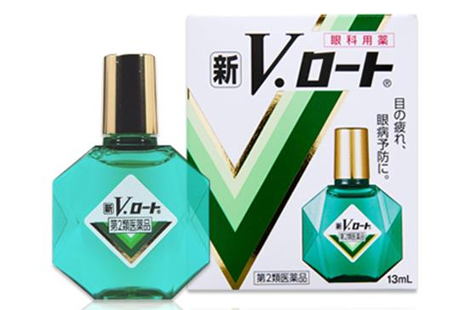 基本画像1枚 |  |  |  |  |  |  |  |  |  |  |  |  |  | 01 |  |  |  | 医薬品・医薬部外品 |  |  |  |  |  | 06 |  |  | 目薬 |  |  |  | 010601 |  |  | 目薬

 |  |  |  |  |  |  |  |  |  |  |  |  |  |  | 確定商品CD |  |  |  |  |  |  |  |  |  | 010601 |  |  |  |  |  |  | 0018

 |  |  |  |  |  |  |  |  |  |  |  |  |  |  | 催事CD |  |  |  | クーポンCD |  |  |  |  |  |  |  |  |  | TOPICS CD |  |  |  | 中分類ランキングCD
 |  |  |  |  |  |  |  |  |  |  |  |  |  |  | - |  |  |  | - |  |  |  |  |  |  |  |  |  | - |  |  |  | -

 |  |  |  |  |  |  |  |  |  |  |  |  |  |  | 商品特徴
 |  |  |  |  |  |  |  |  |  |  |  |  |  |  | インターネットや携帯電話でのメールなど、IT操作の増加によって目の負担も時代にあわせて様変わりしてきました。長年多くの方々から信頼された「新V・ロートEX」から、新時代に向けて新たに生まれ変わった「新V・ロート」は、様々な目の症状に対処できる処方を目指しました。ちょうど良いさし心地はそのままに、21世紀にふさわしい自信作です。 【第2類医薬品】

 | 使用方法
 | 1日1～3滴、1日5～6回点眼して下さい。

 | 追加テキスト

 | 購入可能DS |  |  |  |  |  |  |  |  |  | 購入可能EC |  |  |  |  |  |  |  |  |  | お勧めシーズン |  |  |  | 関連リンク商品JAN
 | 1001 | 1002 | 1003 | 1004 | 1005 | 1006 | 1007 | 1008 | 1009 | 1010 | 5001 | 5002 | 5003 | 5004 | 5005 | 5006 | 5007 | 5008 | 5009 | 5010 | SP | SM | A | W | 商品1 |  |  |  |  | 商品2 |  |  |  |  | 商品3
 | - | - | - | - | - | - | - | - | - | - | - | - | - | - | - | - | - | - | - | - | 1 | 1 | 1 | 1 | - |  |  |  |  | - |  |  |  |  | -

 | 写真1 |  | 写真2 |  | 写真3 |  | 写真4 |  |  | 登録日 |  |  |  |  |  |  |  |  | 掲載開始日 |  |  |  |  |  |  |  | 修正日 |  |  |  |  |  | 掲載終了日
 | 1 |  | - |  | - |  | - |  |  | 2016-02-10 |  |  |  |  |  |  |  |  | 即日 |  |  |  |  |  |  |  | - |  |  |  |  |  | -

